Blad1


BESTELLING FLEECE TEAMDEKEN MET LOGO HC SCHIEDAM
NAAM BEDRIJF/KLANT:
CONTACTPERSOON: |  |  |  | ADRES:
POSTCODE + WOONPLAATS: |  |  |  | TELEFOONNUMMER:
TEAM HCS:
MODEL DEKEN + AANTAL: |  | GROOT inclusief (2-kleurig) HCS logo (220 X 180 CM) | 0 | X | € 59.95 | = | € - | incl. BTW
 |  | MIDDEL inclusief (2-kleurig) HCS logo (160 x 100 CM) | 0 | X | € 39.95 | = | € - | incl. BTW
 |  | BEDRIJFSLOGO (ex. BTW) (zie prijstabel) | 0 | X | € - | = | € - | incl. BTW

 |  |  |  | TOTAALPRIJS: |  | = |  | incl. BTW
KLEUR DEKEN: |  | Zwart met logo HC Schiedam, als hieronder afgebeeld
LOGO SPONSOR : |  | .EPS OF ANDER BESTAND MAILEN NAAR: MAIL@FLEECE-IT.COM

Prijstabel fleecedekens met logo HCS:
middel: € 39,95 (incl. BTW)
groot: € 59,95 (incl. BTW)
Voor de leden van HC Schiedam wordt een gratis draagstrap meegeleverd.
Sponsorlogo*: 1-kleurig: € 8,00 (ex.BTW)
2- kleurig: €12,00 (ex.BTW)

 | 2-3 PERSOONS DEKEN (160 X 100 CM)

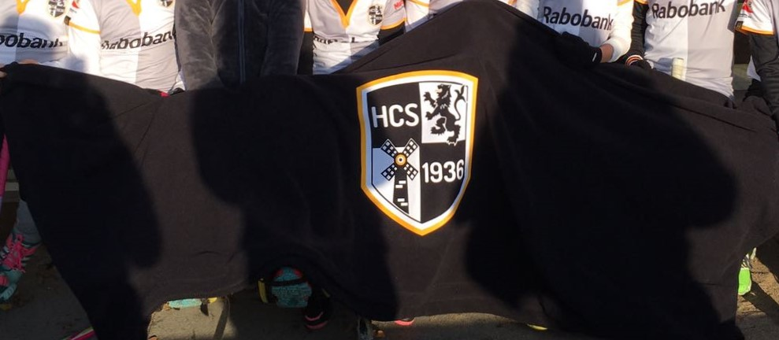

 | 4-5 PERSOONS DEKEN (220 X 180 CM) - Op bovenstaande foto dubbelgevouwen.
OPMERKINGEN / WENSEN:
DATUM EN PLAATS: |  |  |  | HANDTEKENING:
GELIEVE VOLLEDIG INGEVULD TE SCANNEN EN TE MAILEN NAAR: MAIL @FLEECE-IT.COM
We leveren volgens onze Algemene Voorwaarden. Deze zijn te vinden onze website: www.Fleece-it.com

